Solicitud gráfica
 | Área: | Matemáticas |  |  | Fecha:
 | Grado: | 11
 | Título del tema: | El análisis de gráficas |  |  | ¿Cuaderno de estudio o recurso? | Recurso
 | Editor: |  |  |  | Motor del recurso | M5A

 | Código guión o recurso: | MA_11_04_REC170_CO | ← Para determinar este código, visite la hoja de Ayuda
 |  |  |  |  | ESPECIFICACIÓN DE ARCHIVOS A ENTREGAR
Núm. | Archivo Shutterstock o ruta en web | Imagen para: | Tipo | Ubicación de la imagen en el recurso M5A | Nombre imagen SMALL | Tamaño imagen SMALL | Nombre imagen ZOOM | Tamaño imagen ZOOM | Descripción | Observaciones
IMG01 | ver descrición de la imagen | Recurso M5A | Ilustración | Contenido | MA_11_04_REC170_CO_IMG01n.png | 286 x 286 px | MA_11_04_REC170_CO_IMG01a.png | 500 x 500 px | gráfica de una función, imagen de la pregunta 1
IMG02 | ver descrición de la imagen | Recurso M5A | Ilustración | Contenido | MA_11_04_REC170_CO_IMG02n.png | 286 x 286 px | MA_11_04_REC170_CO_IMG02a.png | 500 x 500 px | gráfica de una función, imagen de la pregunta 2
IMG03 | ver descrición de la imagen | Recurso M5A | Ilustración | Contenido | MA_11_04_REC170_CO_IMG03n.png | 286 x 286 px | MA_11_04_REC170_CO_IMG03a.png | 500 x 500 px | gráfica de una función, imagen de la pregunta 3
IMG04 | ver descrición de la imagen | Recurso M5A | Ilustración | Contenido | MA_11_04_REC170_CO_IMG04n.png | 286 x 286 px | MA_11_04_REC170_CO_IMG04a.png | 500 x 500 px | función, imagen de la pregunta 4
IMG05 | ver descrición de la imagen | Recurso M5A | Ilustración | Contenido | MA_11_04_REC170_CO_IMG05n.png | 286 x 286 px | MA_11_04_REC170_CO_IMG05a.png | 500 x 500 px | función, imagen de la pregunta 5
IMG06 | ver descrición de la imagen | Recurso M5A | Ilustración | Contenido | MA_11_04_REC170_CO_IMG06n.png | 286 x 286 px | MA_11_04_REC170_CO_IMG06a.png | 500 x 500 px | función, imagen de la pregunta 6
IMG07 | ver descrición de la imagen | Recurso M5A | Ilustración | Contenido | MA_11_04_REC170_CO_IMG07n.png | 286 x 286 px | MA_11_04_REC170_CO_IMG07a.png | 500 x 500 px | gráfica, imagen de la pregunta 7 | 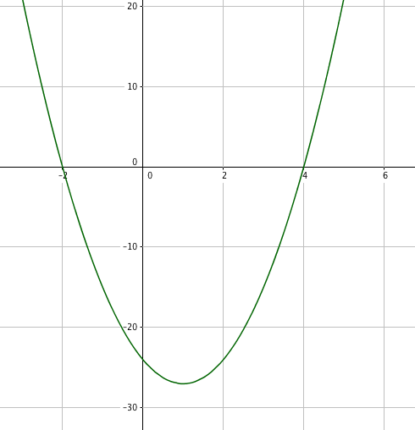
IMG08 | ver descrición de la imagen | Recurso M5A | Ilustración | Contenido | MA_11_04_REC170_CO_IMG08n.png | 286 x 286 px | MA_11_04_REC170_CO_IMG08a.png | 500 x 500 px | gráfica, imagen de la pregunta 8 | 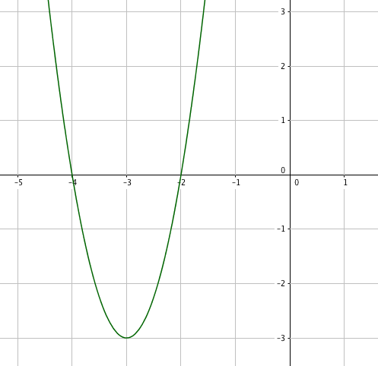
IMG09 | ver descrición de la imagen | Recurso M5A | Ilustración | contenido | MA_11_04_REC170_CO_IMG09n.png | 286 x 286 px | MA_11_04_REC170_CO_IMG09a.png | 500 x 500 px | gráfica, imagen de la pregunta 9 | 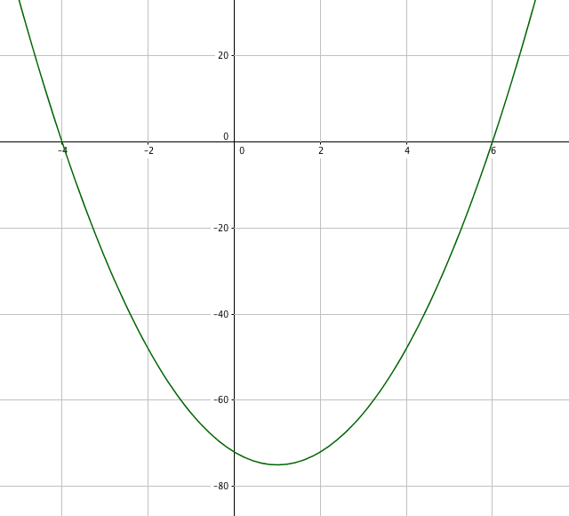
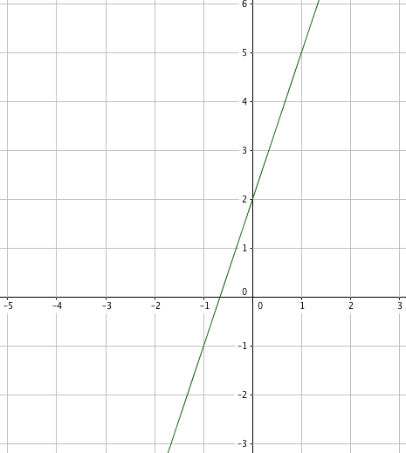
IMG10 | ver descrición de la imagen | Recurso M5A | Ilustración | Contenido | MA_11_04_REC170_CO_IMG10n.png | 286 x 286 px | MA_11_04_REC170_CO_IMG10a.png | 500 x 500 px | gráfica, imagen de la pregunta 10

